decimal a binario
1253 | 2
1 | 626 | 2
 | 0 | 313 | 2
Se va dividiendo el número por 2. Si esa división no es exacta (si hay resto), se pone 1, si es redonda, se pone 0. A su vez, si el resultado es 626,25 -> Se pondrá el 1 y solo 626 ( Y SE VOLVERÁ A DIVIDIR POR DOS HASTA LLEGAR A CERO)
 |  | 1 | 156 | 2
 |  |  | 0 | 78 | 2
 |  |  |  | 0 | 39 | 2
 |  |  | Se lee |  | 1 | 19 | 2
 |  |  |  |  |  | 1 | 9 | 2
 |  |  |  |  |  |  | 1 | 4 | 2
 |  |  |  |  |  |  |  | 0 | 2 | 2
 | Resultado: | 10011100101 |  |  |  |  |  |  | 0 | 1 | 2
 |  |  |  |  |  |  |  |  |  | 1 | 0

Floating Point
Floating Point 64 Bits

El estándar del IEEE para aritmética en coma flotante (IEEE 754) es la norma o estándar técnico para computación en coma flotante, establecida en 1985 por el Instituto de Ingenieros Eléctricos y Electrónicos (IEEE). La norma abordó muchos problemas encontrados en las diversas implementaciones de coma flotante que las hacían difíciles de usar de forma fiable y portátil
La representación de punto flotante (en inglés floating point) es una forma de notación científica usada en los computadores con la cual se pueden representar números
reales extremadamente grandes y pequeños de una manera muy eficiente y compacta, y con la que se pueden realizar operaciones aritméticas. El estándar actual para la
representación en coma flotante es el IEEE 754.

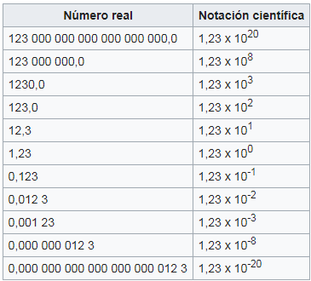

 | Como puede verse en la tabla, la representación en notación científica de los números reales
 | es mucho más compacta cuando los números son muy grandes en magnitud

Sistema Binario

 |  | ejemplo con 6 bits

SIGNO: Nos dirá si el número es positivo o negativo | (1 para negativo ; 0 para positivo)
Exponente: El exponente indica cuánto se debe desplazar hacia la derecha o hacia la izquierda la coma binaria de la parte significativa.
En este caso, el exponente ocupa 6 bits capaces de representar 64 valores diferentes, es decir,
es un exponente binario (de base 2) que va desde -31 a +32, representando potencias de 2 entre 2-31 y 2+32

Parte Significativa: en este caso, está formada por 10 dígitos binarios significativos, de los cuales tenemos 9 dígitos explícitos más 1 implícito que no se almacena.

PPT + Libro
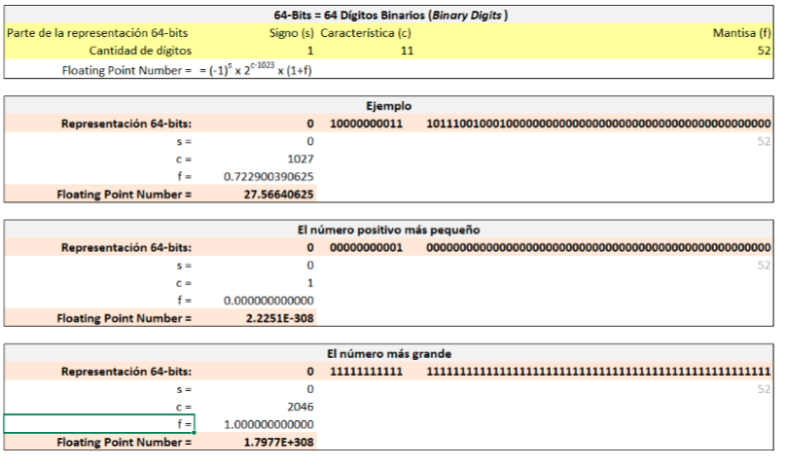

A 64-bit (binary digit) representation is used for a real number. The first bit is a sign indicator, denoted s. This is followed by an 11-bit exponent, c, called the characteristic, and a 52-bit binary fraction, f , called the mantissa. The base for the exponent is 2. Since 52 binary digits correspond to between 16 and 17 decimal digits, we can assume that a number represented in this system has at least 16 decimal digits of precision. The exponent of 11 binary digits gives a range of 0 to 211−1 = 2047. However, using only positive integers for the exponent would not permit an adequate representation of numbers with small magnitude. To ensure that numbers with small magnitude are equally representable, 1023 is subtracted from the characteristic, so the range of the exponent is actually from −1023 to 1024. To save storage and provide a unique representation for each floating-point number, a normalization is imposed. Using this system gives a floating-point number of the form

Ejercicio Libro 18-19 p.
0 |  | 1 | 0 | 0 | 0 | 0 | 0 | 0 | 0 | 0 | 1 | 1

1 negativo / 0 positivo

1 | 0 | 1 | 1 | 1 | 0 | 0 | 1 | 0 | 0 | 0 | 1 | 0
0 | 0 | 0 | 0 | 0 | 0 | 0 | 0 | 0 | 0 | 0 | 0 | 0
0 | 0 | 0 | 0 | 0 | 0 | 0 | 0 | 0 | 0 | 0 | 0 | 0
0 | 0 | 0 | 0 | 0 | 0 | 0 | 0 | 0 | 0 | 0 | 0 | 0

s= 0 | Signo positivo

+ 0 * + 0 * + 0 * + 0 * + 0 * + 1 * + 1 *
c=

 | Resultado: | 1027

Para calcular dado el numero de abajo elevamos solo las posiciones con 1: |  |  |  |  |  | (ya que multiplicar por 0 no tiene sentido)
12

1 | 0 | 1 | 1 | 1 | 0 | 0 | 1 | 0 | 0 | 0 | 1 | 0
0 | 0 | 0 | 0 | 0 | 0 | 0 | 0 | 0 | 0 | 0 | 0 | 0
0 | 0 | 0 | 0 | 0 | 0 | 0 | 0 | 0 | 0 | 0 | 0 | 0
0 | 0 | 0 | 0 | 0 | 0 | 0 | 0 | 0 | 0 | 0 | 0 | 0

= 1 * + 0 * + 1 * + 1 * + 1 * + 1 * + 1 *

 | Resultado: | 0.7229003906

[27.5703125>27.56640625>27.56640625
 | Resultado: | 27.566406250

El numero una posicion mas chica de este numero será

0 |  | 1 | 0 | 0 | 0 | 0 | 0 | 0 | 0 | 0 | 1 | 1

1 negativo / 0 positivo

1 | 0 | 1 | 1 | 1 | 0 | 0 | 1 | 0 | 0 | 0 | 1 | 1
1 | 1 | 1 | 1 | 1 | 1 | 1 | 1 | 1 | 1 | 1 | 1 | 1
1 | 1 | 1 | 1 | 1 | 1 | 1 | 1 | 1 | 1 | 1 | 1 | 1
1 | 1 | 1 | 1 | 1 | 1 | 1 | 1 | 1 | 1 | 1 | 1 | 1

s= 0 | Signo positivo

+ 0 * + 0 * + 0 * + 0 * + 0 * + 1 * + 1 *
c=

 | Resultado: | 1027

 | Resultado: | 0.7231445313

Resultado: | 27.5703125

El numero una posicion mas grande de este numero será

0 |  | 1 | 0 | 0 | 0 | 0 | 0 | 0 | 0 | 0 | 1 | 1

1 negativo / 0 positivo

1 | 0 | 1 | 1 | 1 | 0 | 0 | 1 | 0 | 0 | 0 | 1 | 0
0 | 0 | 0 | 0 | 0 | 0 | 0 | 0 | 0 | 0 | 0 | 0 | 0
0 | 0 | 0 | 0 | 0 | 0 | 0 | 0 | 0 | 0 | 0 | 0 | 0
0 | 0 | 0 | 0 | 0 | 0 | 0 | 0 | 0 | 0 | 0 | 0 | 1

s= 0 | Signo positivo

+ 0 * + 0 * + 0 * + 0 * + 0 * + 1 * + 1 *
c=

 | Resultado: | 1027

 | Resultado: | 0.7229003906

Resultado: | 27.566406250

[27.5703125>27.56640625>27.56640625

 | 0.72290039060000000
 | 0.72290039060000000

Excel error c 2046
0 |  | 1 | 0 | 0 | 0 | 0 | 0 | 0 | 0 | 0 | 1 | 1

1 negativo / 0 positivo

1 | 0 | 1 | 1 | 1 | 0 | 0 | 1 | 0 | 0 | 0 | 1 | 0
0 | 0 | 0 | 0 | 0 | 0 | 0 | 0 | 0 | 0 | 0 | 0 | 0
0 | 0 | 0 | 0 | 0 | 0 | 0 | 0 | 0 | 0 | 0 | 0 | 0
0 | 0 | 0 | 0 | 0 | 0 | 0 | 0 | 0 | 0 | 0 | 0 | 0

s= 0 | Signo positivo

Para calcular dado el numero de abajo elevamos solo las posiciones con 1: |  |  |  |  |  | (ya que multiplicar por 0 no tiene sentido)
12

1 | 0 | 1 | 1 | 1 | 0 | 0 | 1 | 0 | 0 | 0 | 1 | 0
0 | 0 | 0 | 0 | 0 | 0 | 0 | 0 | 0 | 0 | 0 | 0 | 0
0 | 0 | 0 | 0 | 0 | 0 | 0 | 0 | 0 | 0 | 0 | 0 | 0
0 | 0 | 0 | 0 | 0 | 0 | 0 | 0 | 0 | 0 | 0 | 0 | 0

= 1 * + 0 * + 1 * + 1 * + 1 * + 1 * + 1 *

 | Resultado: | 0.7229003906

 | Resultado: | 1.00 | #NUM! | 1.722900391

 |  | #NUM!

Ejercicio a
 | 1 |  | 0 | 0 | 1 | 0 | 0 | 1 | 0 | 0 | 1 | 1 | 1

 | 1 negativo / 0 positivo

 | 0 | 0 | 1 | 0 | 0 | 1 | 0 | 0 | 1 | 1 | 1 | 1 | 1
 | 0 | 0 | 0 | 0 | 1 | 0 | 1 | 0 | 0 | 0 | 1 | 0 | 0
 | 1 | 1 | 1 | 1 | 0 | 0 | 0 | 1 | 1 | 1 | 0 | 1 | 0
 | 1 | 0 | 1 | 0 | 1 | 0 | 1 | 0 | 1 | 0 | 1 | 1 | 1

1) | Numero negativo

2) | 0 | 0 | 1 | 0 | 0 | 1 | 0 | 0 | 1 | 1 | 1

0 + 0 * + 1 * + 0 * + 0 * + 1 * + 1 * + 1 *

RESULTADO | 295

 | C: | 295-1023
 | C: | -728

 |  | 0.1444140217

 |  | 0 | 0 | 1 | 0 | 0 | 1 | 0 | 0 | 1 | 1 | 1 | 1 | 1
 |  | 0 | 0 | 0 | 0 | 1 | 0 | 1 | 0 | 0 | 0 | 1 | 0 | 0
 |  | 1 | 1 | 1 | 1 | 0 | 0 | 0 | 1 | 1 | 1 | 0 | 1 | 0
 |  | 1 | 0 | 1 | 0 | 1 | 0 | 1 | 0 | 1 | 0 | 1 | 1 | 1

 | Resultado: | 0

